상품제안서
디오바코 퓨어 대용량 텀블러(600/900ml) | 상품코드: S38517

 |  |  |  |  |  |  | 02-713-8555 | www.synergygift.co.kr
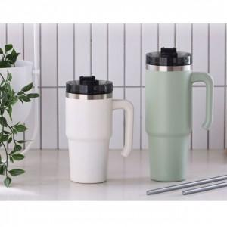

【상세/제작정보】 | <span style="font-size: 14pt;">※ 빨대 포함 상품입니다.</span>

【인쇄/포장옵션】 | 레이저 / 포장지포장

【공급단가】 | 수량 | 50~ | 100~ | 500~ | 1,000~ | 3,000~
*VAT별도 | 화이트 600ml | 9,100원 | 8,960원 | 8,750원 | 8,400원 | 8,050원
 | 그린 900ml | 10,400원 | 10,240원 | 10,000원 | 9,600원 | 9,200원

【상품 URL】 | https://www.synergygift.co.kr:443/src/goods_detail.php?gdno=38517

